A套
学生套餐A套
2026/5/11--5/15
日期 | 菜单 | 原料 | 重量/克 | 能量 （千卡） | 蛋白质（克） | 脂肪 （克） | 碳水化合物（克） | 膳食纤维（克）
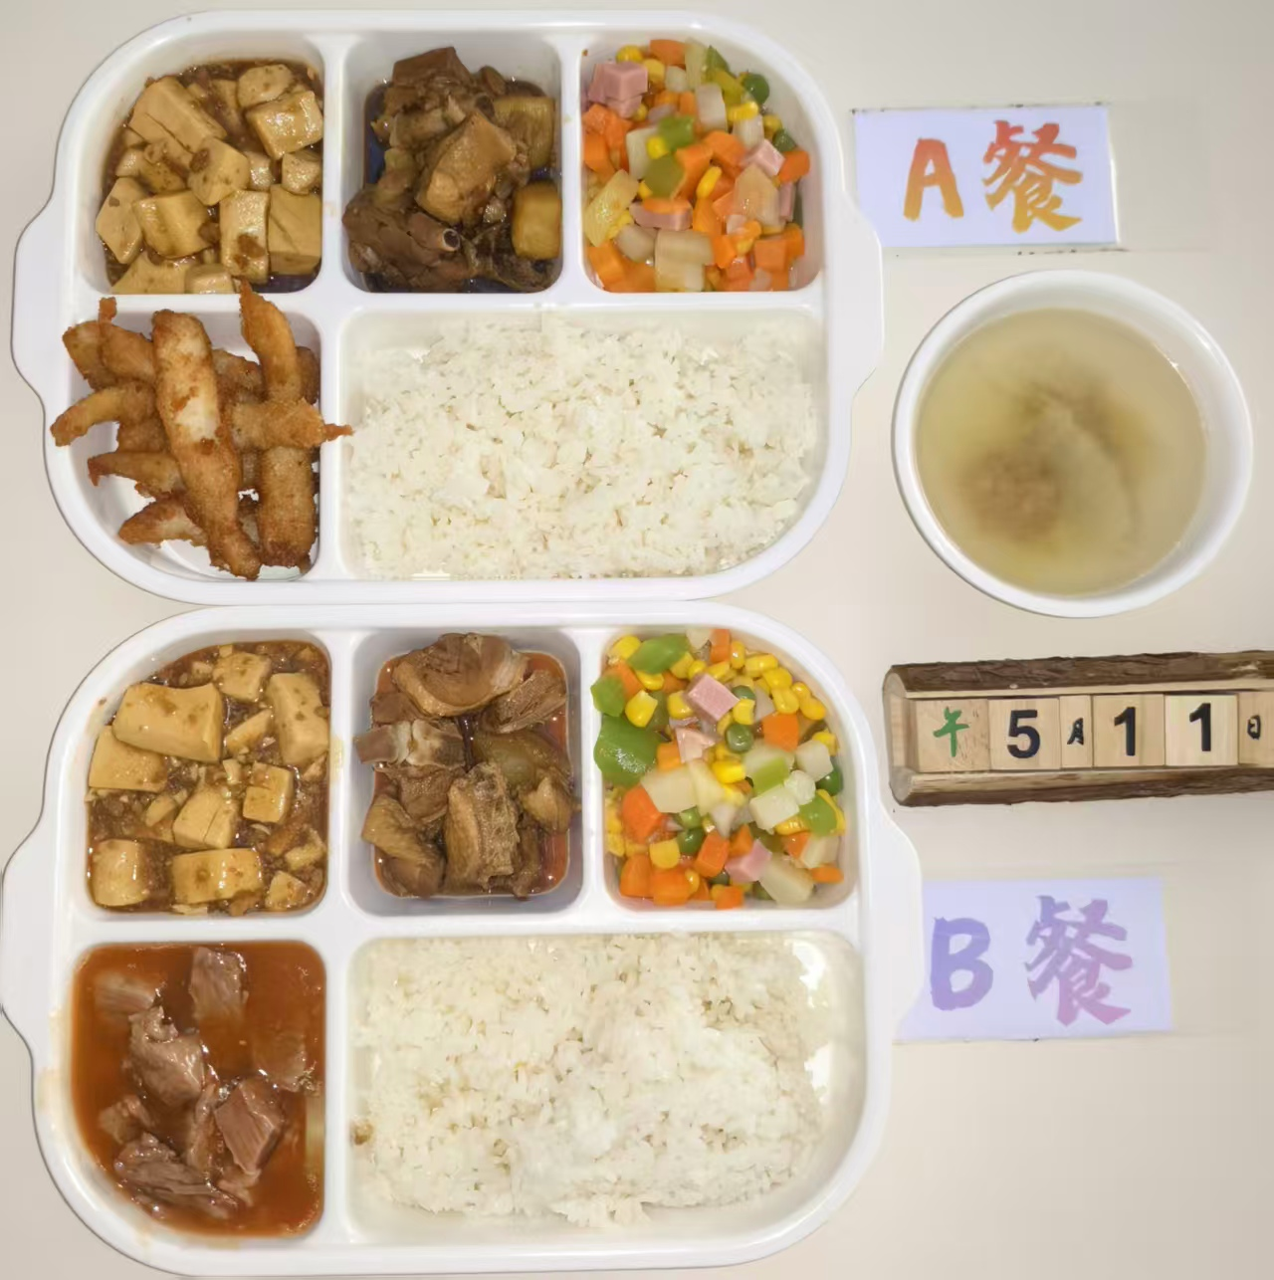
周一 | 椒盐排条 | 排条 | 150 | 850 | 42 | 28 | 90 | 8
 | 土豆烧鸭块 | 鸭块 | 150
 |  | 土豆 | 30
 | 肉糜豆腐 | 内脂豆腐 | 40
 |  | 肉沫 | 100
 | 什锦时蔬 | 玉米粒 | 30
 |  | 青豆 | 20
 |  | 方腿粒 | 40
 |  | 胡萝卜丁 | 20
 | 白菜肉圆汤 | 肉圆 | 20
 |  | 大白菜 | 20
 | 米饭 | 大米 | 200
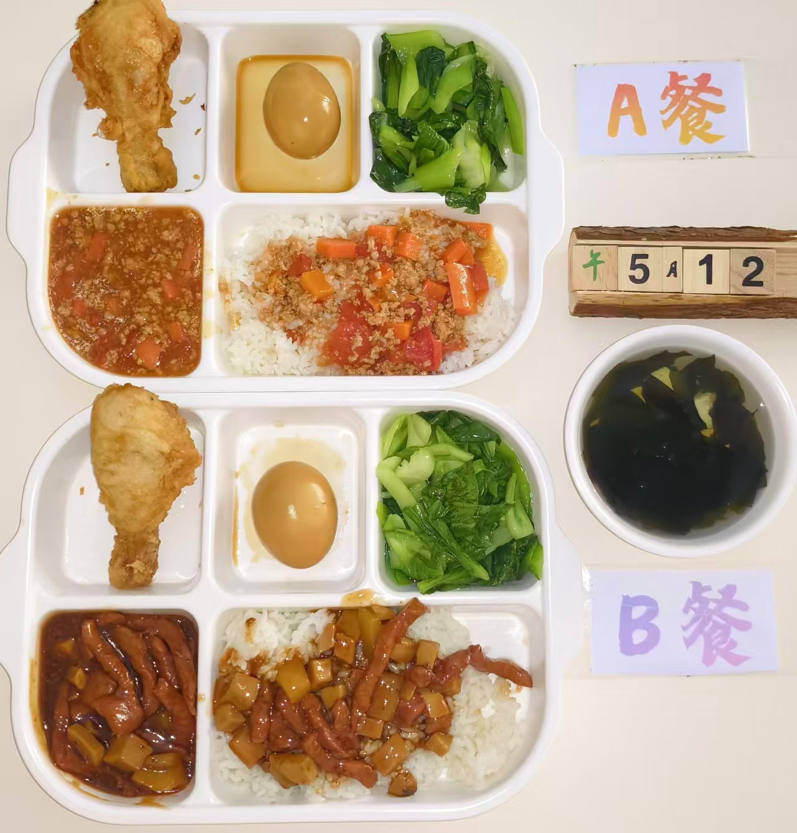
周二 | 番茄肉糜盖码饭 | 肉末 | 50 | 780 | 38 | 25 | 85 | 7
 |  | 胡萝卜丁 | 40
 |  | 番茄 | 40
 |  | 米饭 | 180
 | 脆皮鸡腿 | 琵琶腿 | 140
 | 酱香卤蛋 | 鸡蛋 | 100
 | 香菇青菜 | 香菇 | 10
 |  | 青菜 | 120
 | 裙带菜豆腐汤 | 裙带菜 | 20
 |  | 内脂豆腐 | 20
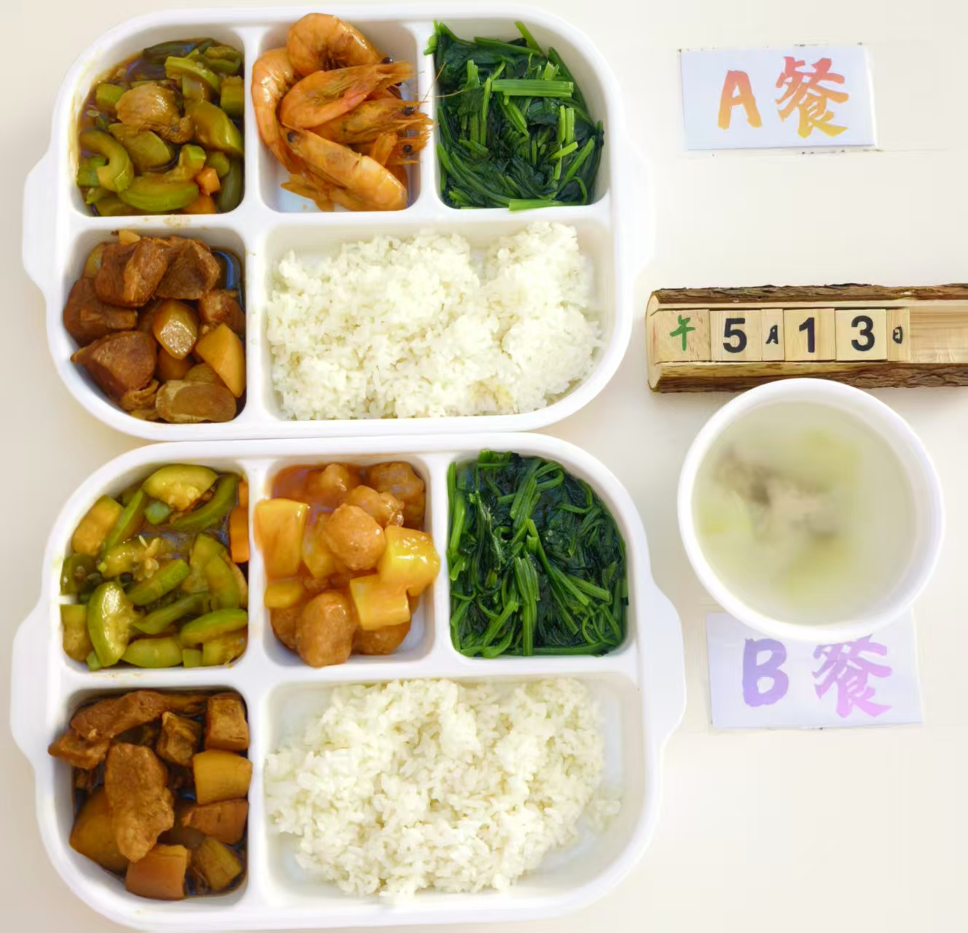
周三 | 泰式基围虾 | 基围虾 | 140 | 900 | 45 | 30 | 92 | 9
 | 本帮红烧肉 | 五花肉 | 120
 |  | 土豆 | 40
 | 西葫芦烩肉片 | 西葫芦 | 75
 |  | 青椒 | 10
 |  | 胡萝卜 | 15
 |  | 夹心肉片 | 15
 | 清炒菠菜 | 菠菜 | 120
 | 冬瓜排骨汤 | 小排块 | 20
 |  | 冬瓜 | 20
 | 米饭 | 大米 | 200
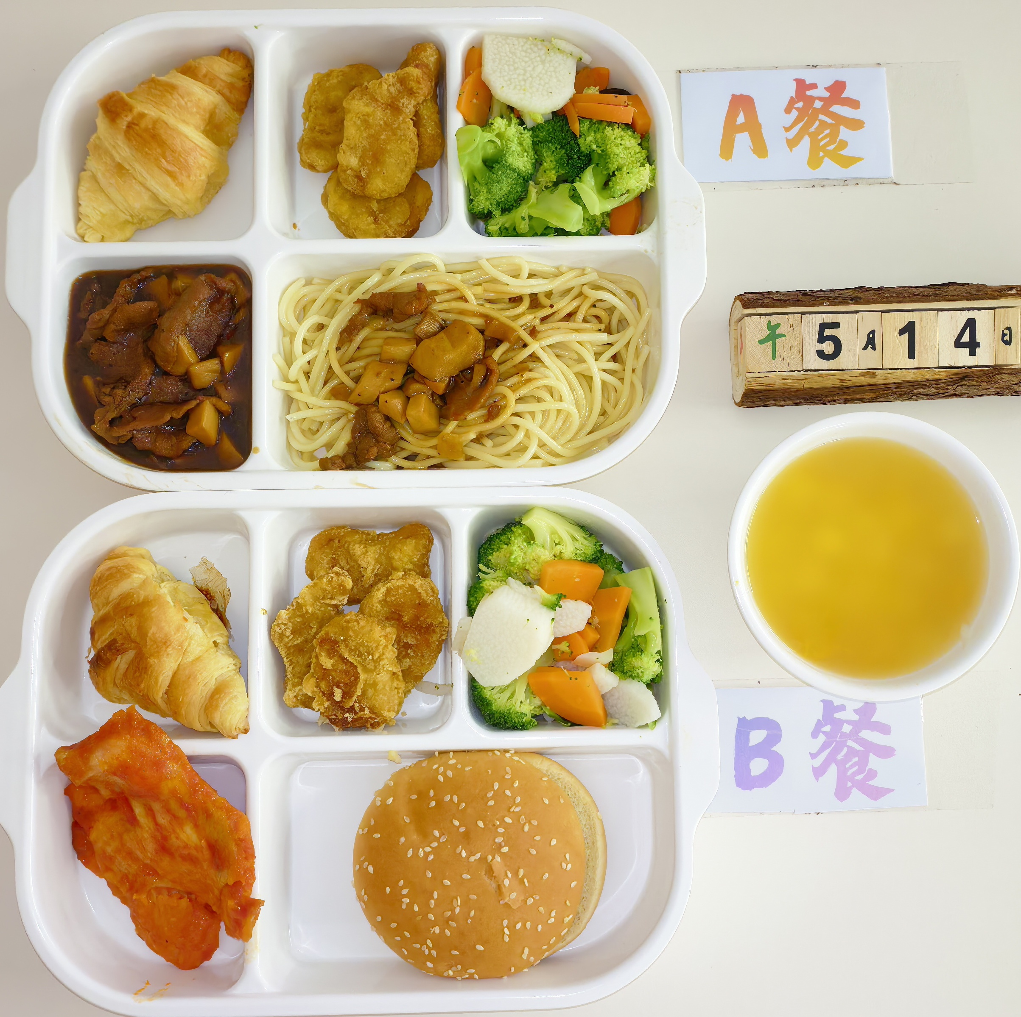
周四 | 黑椒牛柳意面 | 杏鲍菇 | 40 | 870 | 40 | 26 | 95 | 8
 |  | 牛柳 | 50
 |  | 洋葱 | 20
 |  | 意大利面 | 80
 | 上校鸡块 | 上校鸡块 | 120
 | 脆皮牛角包 | 牛角包 | 150
 | 田园四宝蔬 | 西兰花 | 30
 |  | 胡萝卜 | 30
 |  | 木耳 | 30
 |  | 山药 | 30
 | 南瓜圆子汤 | 南瓜 | 20
 |  | 小圆子 | 20

